Лот 1 Звуковое оборудование
Приложение №1 к Заявке на участие в запросе коммерческих предложений КСУ/15-6-24 ФОРМА 3 "ТЕХНИЧЕСКОЕ ПРЕДЛОЖЕНИЕ"
№ п/п | Наименование оборудования | Цена за единицу, руб., с учетом налогов, сборов , обязательных платежей | Кол-во | Стоимость, руб. |  | Характеристики и параметры эквивалентности изменение характеристик не допускается | Предложение участника Участник закупки должен указать в заявке конкретные показатели, не допускающие двусмысленного толкования их значений и однозначно дающие возможность определить, какими конкретными характеристиками будет обладать товар. При указании товарного знака (его словесного обозначения) товара использование термина «или эквивалент» не допускается. | Требование к гарантии (участник указывает конкретные значения по каждой позиции) | Срок поставки (Участник указывает конкретные значения по каждой позиции в календарных днях. Общий (максимальный) срок поставки отражается в Форме 2 "Заявка участника" и является оценочным критерием
Лот №1 Аудио оборудование
1 | Радиосистема SENNHEISER EW 100 G4-865-S-A1 (или эквивалент) |  | 8 | 0 | 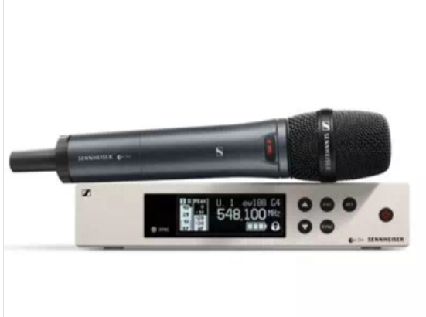 | Полоса пропускания до 42 МГц в стабильном УВЧ-диапазоне. Быстрая одновременная настройка до 12 соединенных между собой систем. Тип модуляции FM Входы: 2 x BNC antenna in Выходы: 1 x XLR balanced out, 1 x 1/4" Jack TS unbalanced out Дополнительные разъемы 2 x RJ10 data network Высота (в упаковке, м) 0.073 Ширина (в упаковке, м) 0.405 Глубина (в упаковке, м) 0.35 Объем (в упаковке, м2) 0.0103 Кол-во передатчиков 1 Характеристики ручного микрофона в системе: Выходная мощность 30 мВт Соотношение сигнал/шум ≥110 дБА Капсюль Конденсаторный |  | не менее 12 (двенадцать) месяцев, но не менее гарантийного срока, установленного производителем
2 | Направленная антенна Sennheiser ADP UHF (470 - 1075 MHZ) (или эквивалент) |  | 2 | 0 | 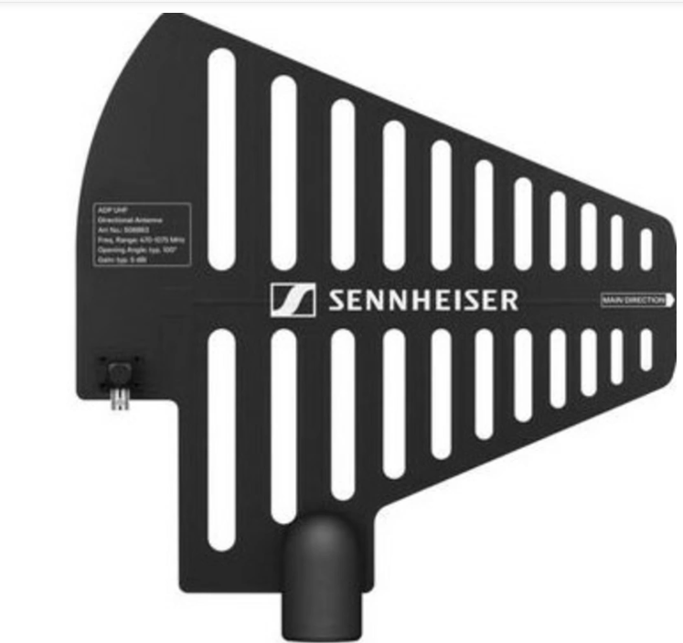 | Тип: пассивная антенна для радиосистем Характеристика направленности: направленная Радиочастотный диапазон: 470 - 1075 МГц Антенный выход: тип N Импеданс: 50 Ом Усиление антенны: 5 дБ Угол апертуры: ок. 100° (–3 дБ) Коэффициент прямого/обратного излучения: >14 дБ Физические характеристики: Диапазон рабочих температур: от -10°C до +55°C Температура хранения: от -20°C до +85°C Относительная влажность: 95% макс. Соединение со стойкой: резьба 3/8'', 5/8'' Габаритные размеры: 319 x 310 мм Вес: 1100 г |  | не менее 12 (двенадцать) месяцев, но не менее гарантийного срока, установленного производителем
3 | Активный антенный сплиттер Sennheiser EW-D ASA (Q-R-S) (или эквивалент) |  | 2 | 0 |  | Тип антенный сплиттер РЧ-диапазон 470 – 694 МГц (Q-R-S) Потери от отражения 10 дБ Сопротивление 50 Ом Входы 4 x BNC antenna A1 – A4 in, 4 x BNC antenna B1 – B4 in, 2 x BNC antenna RF in A/B Выход 1 x BNC antenna RF out A Питание адаптер питания 12 V DC Потребляемый ток 210 мА Корпус полурэковый, 1U Диапазон температур -10 – +55 градусов Аксессуары в комплекте адаптер питания NT 12-35 CS (12 V DC, 5 А), 8 кабелей BNC Габариты 212 x 168 x 43 мм Вес прибл. 1100 г |  | не менее 12 (двенадцать) месяцев, но не менее гарантийного срока, установленного производителем
 | Итого, руб.

